Worksheet
 | Alklima B.V.
 | Van Hennaertweg 29
 | 2952 CA Alblasserdam
 | NEDERLAND
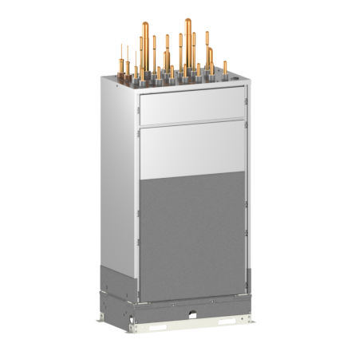
Code | CMB-WM350 F-AA
Product | City Multi HVRF Main VHBC controller 6 poorts M200-350 (R32)

Elektrische gegevens
Naam |  | Waarde | Eenheid
Voeding, fase & frequentie |  | 230V / 1~N+a / 50 Hz
Nominaal opgenomen vermogen (koelen/verwarmen) |  | 1.5 / 1.5 | kW
Afzekering apparaat |  | 16 | A

Technische gegevens
Naam |  | Waarde | Eenheid
Type koudemiddel (GWP) |  | R32 (675)
Max. hoogteverschil |  | 15 | m
Max. leidinglengte per circuit |  | 60 | m

Geluidsprestaties
Naam |  | Waarde | Eenheid
Geluidsdrukniveau koelen |  | 54 | dB(A)
Geluidsdrukniveau verwarmen |  | 54 | dB(A)

Afmetingen & aansluitingen
Naam |  | Waarde | Eenheid
Koelleiding diameters |  | 7/8" - 1.1/8"
Afmetingen (HxBxD) |  | 1500 × 800 × 500 | mm
Gewicht |  | 196 | kg

Uitvoering & werking
Naam |  | Waarde | Eenheid
Werkingsprincipe |  | Koelen en verwarmen
Inverter gestuurd |  | Ja
Geschikt voor aantal binnenunits |  | 6
VRF-uitvoering (2-pijps) |  | Nee
VRF-uitvoering (3-pijps) |  | Ja

